상품제안서
777쓰리세븐 자개손톱깎이 골드 11종세트 | 상품코드: F29788

 |  |  |  |  |  |  | 02-412-0044 | www.easy1.co.kr
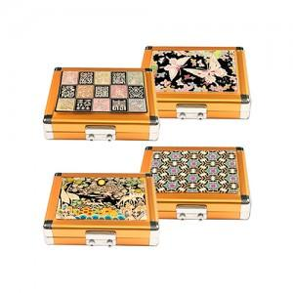

【상세/제작정보】 | 인쇄비 100개미만 30,000원 vat별도 100개이상 개당 300원 vat별도 포장비 개당 200원 vat별도 1카톤 50개 / 5,000원 vat별도

【인쇄/포장옵션】 | 실크 / 포장비별도

【공급단가】 | 수량 | 50~ | 100~ | 500~ | 1,000~ | 2,000~
*VAT별도 | 단가 | 38,400원 | 37,760원 | 36,800원 | 36,160원 | 35,200원

【상품 URL】 | http://www.easy1.co.kr/src/goods_detail.php?gdno=29788

